IIC
 |  |  |  | STM32 | ⑴ | ⑶ | ① | ② | ⑸⑹⑺⑻⑼⑽
第三十讲：IIC总线介绍 |  |  |  |  | ⑵ | ⑷ | ③ | ④ | ⑤⑥⑦⑧⑨⑩
 | IIC介绍：
 |  | 两根线，一个时钟一个数据，是一种同步通信方式，数据线上外设是线与的关系，数据线默认高组态（高电平）。
 | 物理层：
 |  | 两根线挂一堆设备

 |  | ⑴支持多设备挂总线上
 |  | ⑵两条线，一个时钟一个数据
 |  | ⑶每个设备都有地址，通过地址找设备
 |  | ⑷空闲时让总线为高电平
 |  | ⑸多个主机同时使用有仲裁机制
 |  | ⑹有标准，快速，高速三种模式
 |  | ⑺挂接设备数量受限于最大电容
 | 协议层：
 |  | 定义了数据的起始信号，停止信号，数据有效性，响应，仲裁，时钟同步，地址广播等
 |  | ⑴数据有效性：

 |  |  | SCL高电平时数据必须稳定，SCL低电平才允许数据切换，每次传输都以字节为单位
 |  | ⑵起始信号和停止信号：

 |  | ⑶应答信号：
 |  |  | 包括两种，应答和不应答。应答就让主机继续发，不应答主机就发停止信号，应答信号就是第九个位的数据
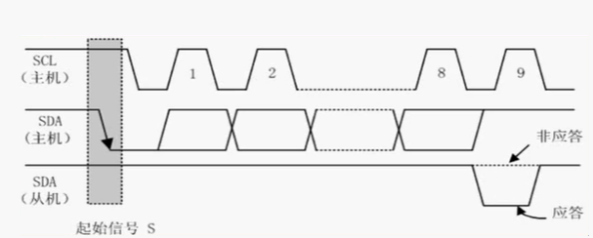

 |  | ⑷总线寻址方式：

 |  |  | 第0位是方向，1-7是从机地址，从机发现地址和自己一样就判定是自己，否则就忽略
 |  | ⑸数据传输：
 |  |  | 没啥
 | 程序：
 |  | 没有使用硬件，使用的GPIO模拟，程序比较简单，照着协议拉引脚就好了
 |  | 写个起始信号，写个停止信号，写个等待应答的函数，写2个应答函数，写个发数据函数

视频路径
D:\AAAAAAAAA程序员\光盘资料\普中STM32-PZ6806L--PZ6806D开发板资料\普中STM32-PZ6806L开发板资料-B\3--手把手开发讲解视频

D:\STM32\songkewei\光盘资料\普中STM32-PZ6806L--PZ6806D开发板资料\普中STM32-PZ6806L开发板资料-B\3--手把手开发讲解视频
代码路径
D:\STM32\songkewei\光盘资料\普中STM32-PZ6806L--PZ6806D开发板资料\普中STM32-PZ6806L开发板资料-A\4-实验程序\库函数版

can
 |  |  |  |  | STM32 | ⑴ | ⑶ | ① | ② | ⑸⑹⑺⑻⑼⑽
第三十二讲：can通信 |  |  |  |  |  | ⑵ | ⑷ | ③ | ④ | ⑤⑥⑦⑧⑨⑩
 | can总线介绍：
 |  | 两根线，can高和can低，控制器根据两根线上的电位差来判断总线电平，总线电平分显性电平和隐性电平，发送方通过使总线电平变化将消息发出去
 | can的特点：
 |  | ①多主控制
 |  |  | 所有总线上的单元都能发送消息，每个设备都有ID，但是ID表示优先级，并不是地址，多个设备同时发送要进行仲裁
 |  | ②系统的柔软性
 |  |  | 因为没有地址，所以只要把设备挂上就行，不用像IIC那样要给一个唯一的地址
 |  | ③通信速度快，适合远距离通信
 |  | ④具有错误检测，错误通知，错误恢复功能
 |  |  | can上的所有单元都可以检测错误，一旦检测出错误后，就通知总线上所有的单元
 |  |  | 正在发消息的单元一旦检测出错误会强制结束当前的发送，会不断的重试发送此消息
 |  | ⑤故障封闭功能
 |  |  | can可以判断是总线的暂时错误还是持续的错误，如果是持续错误就可以把故障单元从总线上隔离出去
 |  | ⑥连接节点多
 |  |  | 理论上无限连接，随便挂
 | can的两种标准：

 | can两种标准的物理层：
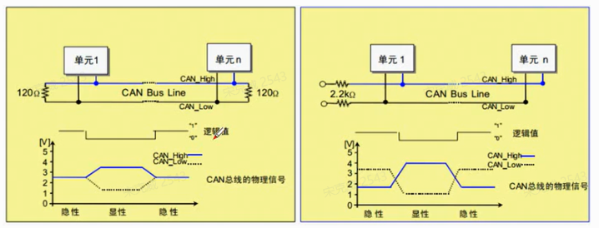

 |  | 显性电平是逻辑0，隐形电平是逻辑1，逻辑0时can高和can低的电势差是2.5V，逻辑1时can高和can低的电势差是0v
 |  | 总线上有一个输出显性电平整个总线就输出显性电平，总线上有人输出0就是0
 |  | 总线上所有都输出隐性电平整个总线才输出隐性电平，总线上全1才是1
 |  | 所以高速can是线与的关系
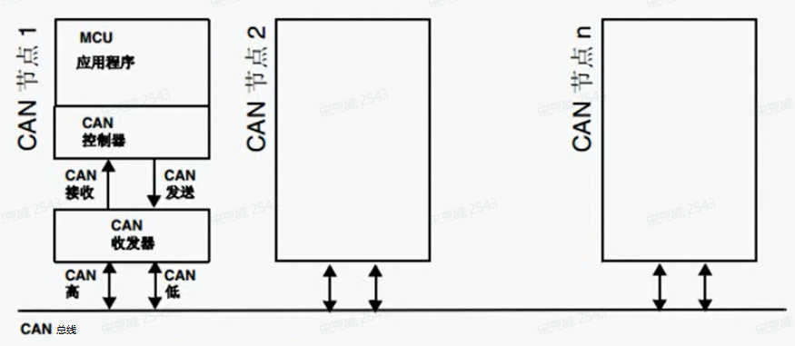
 | 网络拓扑结构：

 |  | can总线和应用层之间有can收发器和can控制器
 | can协议：
 |  | can通信主要有5种帧，分别是数据帧，遥控帧，错误帧，过载帧，帧间隔。
 |  | 帧 |  | 帧用途
 |  | 数据帧 |  | 发送单元向接收单元发送数据的帧
 |  | 遥控帧 |  | 用于接收单元向相同ID的发送单元请求发送数据的帧
 |  | 错误帧 |  | 用于检测出错误向其他单元通知错误的帧
 |  | 过载帧 |  | 用于接收单元通知自己还没准备好的帧
 |  | 帧间隔 |  | 用于数据帧和遥控帧与前面的帧分开的帧
 |  | 数据帧：

 |  |  | 帧起始：表示通信开始
 |  |  | 仲裁段：表示帧优先级的段
 |  |  | 控制段：表示数据字节和保留位的段
 |  |  | 数据段：数据的内容，0-8字节
 |  |  | CRC段：校验的
 |  |  | ACK段：响应
 |  |  | 帧结束：结束的段
 |  |  | D：表示显性电平，逻辑0
 |  |  | R：表示隐性电平，逻辑1
 | can的位时序：
 |  | 发送单元再非同步的情况下每秒发送的位数叫位速率，一个位分为4段
 |  | 同步段，传播时间段，相位缓冲段1，相位缓冲段2，1位分为4段，每段由若干个Tq组成，这称为位时序
 | can的仲裁：
 |  | 连续发显性电平多的仲裁成功，竞争失败的就要转成接收
 | 该学can第二集了

视频路径
D:\AAAAAAAAA程序员\光盘资料\普中STM32-PZ6806L--PZ6806D开发板资料\普中STM32-PZ6806L开发板资料-B\3--手把手开发讲解视频

D:\STM32\songkewei\光盘资料\普中STM32-PZ6806L--PZ6806D开发板资料\普中STM32-PZ6806L开发板资料-B\3--手把手开发讲解视频
代码路径
D:\STM32\songkewei\光盘资料\普中STM32-PZ6806L--PZ6806D开发板资料\普中STM32-PZ6806L开发板资料-A\4-实验程序\库函数版

